Sheet1
答案：
答案：
补充代码1 Printf(“%c”,p->data);
补充代码2 p=p->next；
一、单项选择题(本题共10小题，每小题2分，共20分) |  | 四、综合解答题(本题共4小题，每小题10分，共40分) | 五、算法设计题(每小题10分，共20分
1 | A | 1. 答：下面是带头结点的非空单循环链表示意图: | 1. 要补充的C语言代码如下：
2 | B
3 | C
4 | D
5 | C
6 | B | 2. 答：
答案：取栈顶元素
栈s非空时，读取栈顶元素的值，返回栈顶元素的值，不影响栈中元素的个数。若栈空，则函数返回值为0
7 | B
8 | A
9 | C |  | 2. 先序遍历二叉树的递归算法C语言代码如下：
答案：
void preorder (bitree *root)
{
bitree *p;
p=root;
if(p!=NULL)
{
printf("%d",p->data);
preorder(p->lchild);
preorder(p->rchild);
}
}
10 | A

答案：先根遍历时各结点的序列是：ABDFEGHC
二、填空题(本题共5小题，每小题2分，共10分)
1 | 空间 | 3. 答：根据二叉树示意图，先根遍历时各结点的序列为：
2 | 不一定
3 | 长度
4 | 栈顶 | 4. 答：该无向图G表示顶点相邻关系的邻接矩阵如下：
答案：
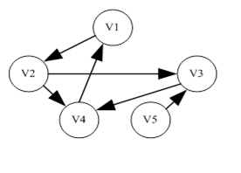
5 | 中序序列

三、判断题(正确打t，不正确打f，每小题2分，共10分)
1 | t
2 | f
3 | t
4 | f
5 | t

